卡牌测试
卡牌品质 |  |  |  |  |  |  |  | 抽卡概率
Id | 卡牌 | 品质 | 合成所需碎片 | 升星碎片2 | 升星碎片3 | 升星碎片4 | 升星碎片5 | 卡池 | R | SR | SSR | 保底规则
1102015 | 于禁 | R | 20 | 20 | 20 | 20 | 20 | 清晰感灵 | 90% | 9% | 1% | 十连抽必给1个SR。30抽祝福保底，必给SSR；1抽必给柠檬精，10抽飞廉，典韦，雷震子3选1
1102019 | 食火蜥 | R | 20 | 20 | 20 | 20 | 20 | 模糊感灵 | 97% | 3% |  | 30抽祝福保底，必给SR
1102021 | 烈风螳螂 | SR | 40 | 40 | 40 | 40 | 40 | 大型招聘 | 90% | 9% | 1% | 十连抽必给1个SR。30抽祝福保底，必给SSR。无额外暗箱规则
1102002 | 许褚 | SR | 40 | 40 | 40 | 40 | 40 | 新手感灵 | 100% |  |  | 10抽给许褚，20抽飞廉，典韦，雷震子3选1
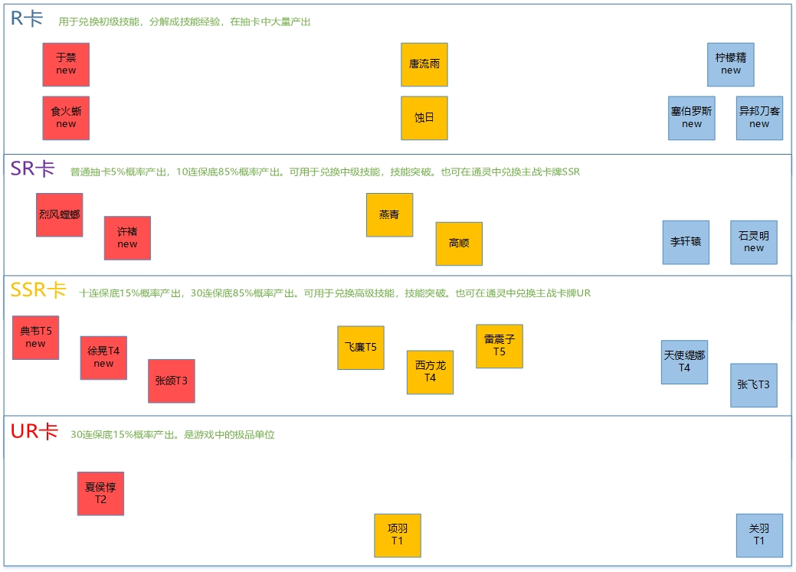
1102003 | 典韦 | SSR | 80 | 80 | 80 | 80 | 80
1102009 | 徐晃 | SSR | 80 | 80 | 80 | 80 | 80
1102010 | 张郃 | SSR | 80 | 80 | 80 | 80 | 80
1102012 | 夏侯惇 | SSR | 120 | 120 | 120 | 120 | 120
1102004 | 唐流雨 | R | 20 | 20 | 20 | 20 | 20
1102018 | 噬日 | R | 20 | 20 | 20 | 20 | 20
1102030 | 燕青 | SR | 40 | 40 | 40 | 40 | 40
1102020 | 高顺 | SR | 40 | 40 | 40 | 40 | 40
1102017 | 飞廉 | SSR | 80 | 80 | 80 | 80 | 80
1102026 | 雷震子 | SSR | 80 | 80 | 80 | 80 | 80
1102016 | 西方龙 | SSR | 80 | 80 | 80 | 80 | 80
1102006 | 项羽 | SSR | 120 | 120 | 120 | 120 | 120
1102050 | 柠檬精 | R | 5 | 5 | 5 | 5 | 5
1102013 | 塞伯罗斯 | R | 20 | 20 | 20 | 20 | 20
1102023 | 异邦刀客 | R | 20 | 20 | 20 | 20 | 20
1102005 | 李轩辕 | SR | 40 | 40 | 40 | 40 | 40
1102014 | 石灵明 | SR | 40 | 40 | 40 | 40 | 40
1102007 | 天使缇娜 | SSR | 80 | 80 | 80 | 80 | 80
1102011 | 张飞 | SSR | 80 | 80 | 80 | 80 | 80
1102001 | 关羽 | SSR | 120 | 120 | 120 | 120 | 120
1101013 | 吉拉 | R | 20 | 20 | 20 | 20 | 20
1101001 | 常服曹焱兵 | R | 20 | 20 | 20 | 20 | 20
1101015 | 阎巧巧 | SR | 40 | 40 | 40 | 40 | 40
1101007 | 战斗曹焱兵 | SSR | 80 | 80 | 80 | 80 | 80
1101043 | 少年曹玄亮 | R | 20 | 20 | 20 | 20 | 20
1101002 | 曹玄亮 | R | 20 | 20 | 20 | 20 | 20
1101011 | 南御夫 | R | 20 | 20 | 20 | 20 | 20
1101030 | 卢天佑 | SR | 40 | 40 | 40 | 40 | 40
1101014 | 吕仙宫 | SR | 40 | 40 | 40 | 40 | 40
1101020 | 姬烟华 | SR | 40 | 40 | 40 | 40 | 40
1101011 | 阎风吒 | SSR | 80 | 80 | 80 | 80 | 80
1101010 | 盖文 | SSR | 80 | 80 | 80 | 80 | 80
1101004 | 项昆仑 | SSR | 80 | 80 | 80 | 80 | 80
1101042 | 都市男青年 | R | 20 | 20 | 20 | 20 | 20
1101008 | 黑尔坎普 | R | 20 | 20 | 20 | 20 | 20
1101022 | 幻 | R | 20 | 20 | 20 | 20 | 20
1101003 | 战斗夏玲 | SR | 40 | 40 | 40 | 40 | 40
1101009 | 北落师门 | SR | 40 | 40 | 40 | 40 | 40
1101006 | 红莲缇娜 | SSR | 80 | 80 | 80 | 80 | 80
1101005 | 刘羽禅 | SSR | 80 | 80 | 80 | 80 | 80

